Main
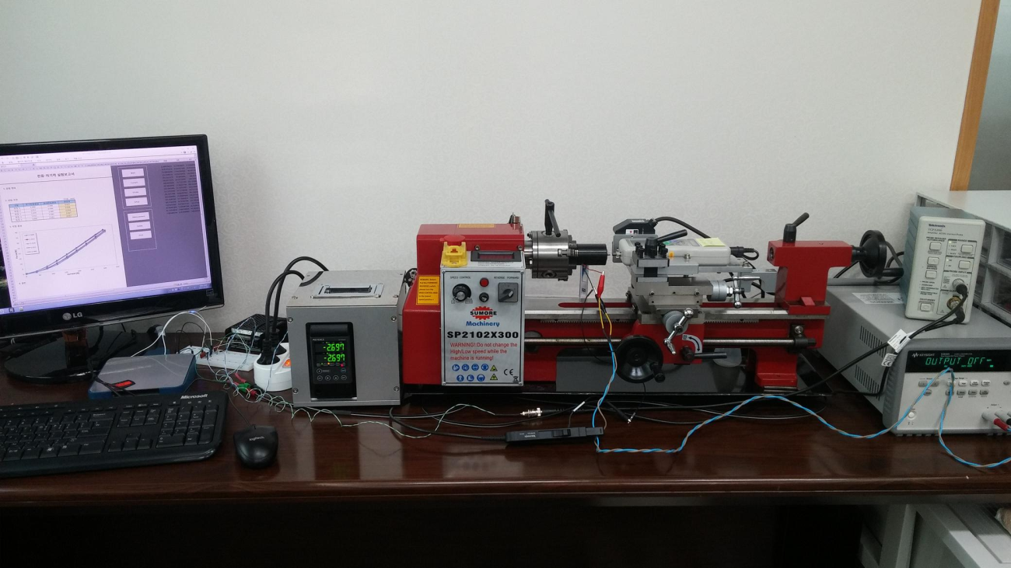
Open Source Experiment for Actuators ( Actuator Function Tester v0.9.5 )

 | Current [mA] | Stroke [mm] | Force [N]
0.3
1.012
0.02

Current
 |  | 전류-자기력 실험보고서
 |  |  |  |  |  |  | 0.59439581229 | 0.11140576012 | 0.57235052249 | 0.14174327184
 |  |  |  |  |  |  | 12.068968735 | 0.16816626587 | 10.94465903 | 0.18284570696
 |  |  |  |  |  |  | 20.710721502 | 0.32768285841 | 20.754812076 | 0.34627681693
 |  |  |  |  |  |  | 30.763372133 | 0.60169908683 | 30.796440062 | 0.61050675126
1. 실험 정의 |  |  |  |  |  |  | 40.893180705 | 1.021531084 | 41.367154324 | 0.99315083283
 |  |  |  |  |  |  | 51.177305728 | 1.4521279919 | 51.188328368 | 1.4648501731
 |  |  |  |  |  |  | 61.472452869 | 2.0539850134 | 61.064615146 | 2.0148398419
 |  |  |  |  |  |  | 71.216467492 | 2.7400041268 | 72.263618359 | 2.6558420117
2. 실험 조건 |  |  |  |  |  |  | 81.412409952 | 3.4837623346 | 81.500591074 | 3.3193526283
 |  |  |  |  |  | (단위 : mm) | 79.450379977 | 3.7656075417 | 79.483447898 | 3.6569797019
 | 구분 |  | 초기전류변위 | 최대전류변위 | 변위차 |  | 70.863742987 | 3.5199716149 | 71.282603336 | 3.4318949869
 | 측정 1 |  | 1.011 | 1.007 | 0.003 |  | 61.09768307 | 3.0482723352 | 60.755981192 | 3.0472937059
 | 측정 2 |  | 1.008 | 1.008 | 0.001 |  | 51.430826485 | 2.3524669422 | 50.8796944 | 2.3916121127
 | 측정 3 |  |  |  |  |  | 41.157724119 | 1.8279216466 | 40.804999567 | 1.8426010863
 | 측정 4 |  |  |  |  |  | 31.380640133 | 1.244658574 | 30.520873988 | 1.2740174543
 | 측정 5 |  |  |  |  |  | 20.501291274 | 0.84635642931 | 20.76583472 | 0.84537779997
 |  |  |  |  |  |  | 10.613979709 | 0.47447726694 | 11.451700662 | 0.50970792503
3. 측정 결과 |  |  |  |  |  |  | 0.59439581165 | 0.29245220009 | 0.62746374581 | 0.25330702392

 | 1.011 |  | 1.008
0.59439581229 | 0.11140576012 | 0.57235052249 | 0.14174327184
12.068968735 | 0.16816626587 | 10.94465903 | 0.18284570696
20.710721502 | 0.32768285841 | 20.754812076 | 0.34627681693
30.763372133 | 0.60169908683 | 30.796440062 | 0.61050675126
40.893180705 | 1.021531084 | 41.367154324 | 0.99315083283
51.177305728 | 1.4521279919 | 51.188328368 | 1.4648501731
61.472452869 | 2.0539850134 | 61.064615146 | 2.0148398419
71.216467492 | 2.7400041268 | 72.263618359 | 2.6558420117
81.412409952 | 3.4837623346 | 81.500591074 | 3.3193526283
79.450379977 | 3.7656075417 | 79.483447898 | 3.6569797019
70.863742987 | 3.5199716149 | 71.282603336 | 3.4318949869
61.09768307 | 3.0482723352 | 60.755981192 | 3.0472937059
51.430826485 | 2.3524669422 | 50.8796944 | 2.3916121127
41.157724119 | 1.8279216466 | 40.804999567 | 1.8426010863
31.380640133 | 1.244658574 | 30.520873988 | 1.2740174543
20.501291274 | 0.84635642931 | 20.76583472 | 0.84537779997
10.613979709 | 0.47447726694 | 11.451700662 | 0.50970792503
0.59439581165 | 0.29245220009 | 0.62746374581 | 0.25330702392

4. 결론

Setup
1. Hardware Setting

 | DAQ Board Number : |  | 1 |  |  |  |  | (Arduino : ComPort, NI : Device Number)

 | P/Supply Com Port : |  | 3

2. Compensation Setting

 | 가. 전류 [mA] |  |  | 나. 변위 [mm] |  |  |  |  | 다. 자기력 [N]
 | 측정전류 | 측정레벨 |  | 측정변위 |  | 측정레벨 |  |  | 측정힘 | 측정레벨
 | 0 | -0.020371604362 |  | 0 |  | -5.0011971051 |  |  | 0 | -0.0021331982576
 | 13 | 0.055365151207 |  | 0.2 |  | -4.899752663 |  |  | 1 | 0.064997555444
 | 26 | 0.13141113799 |  | 0.4 |  | -4.798650412 |  |  | 2 | 0.13202303248
 | 38 | 0.20853615898 |  | 0.6 |  | -4.7008314332 |  |  | 3 | 0.19824580501
 | 51 | 0.28429921619 |  | 0.8 |  | -4.6011504741 |  |  | 4 | 0.26577131659
 | 64 | 0.36137159104 |  | 1 |  | -4.5004628842 |  |  | 5 | 0.33334946042 |  | 가. 전류 | 나. 변위
 | 77 | 0.43622666686 |  | 1.2 |  | -4.399077905 |  |  | 6 | 0.39955906277
 | 89 | 0.51206208555 |  | 1.4 |  | -4.299686589 |  |  | 7 | 0.4665647825
 | 102 | 0.58815410138 |  | 1.6 |  | -4.2015191211 |  |  | 8 | 0.53580753211
 | 115 | 0.66406846717 |  | 1.8 |  | -4.0997460836 |  |  | 9 | 0.60377385415

 | 기울기 | 167.5298 |  | 기울기 |  | 1.9998 |  |  | 기울기 | 14.8739
 | 절편 | 3.5366 |  | 절편 |  | 9.9995 |  |  | 절편 | 0.0409
 | - Y 축인 측정물리량 범위는 해당 물리량의 동작범위와 유사하게 맞추어라.
 | - 물리량의 동작범위에 대한 측정레벨이 2,000 등분이상 되도록 증폭비를 조정하라.

3. Measurement Setting

 | Sampling Period : |  | 50 |  | ms |  | Max Current : |  |  | 500 | mA | 다. 자기력

 | Moving average Count : |  | 5 |  |  |  | Max Voltage : |  |  | 30 | V

 | 가. 전류 측정 |  |  |  |  |  | 나. 변위 측정

 | Initial Current : |  | 0 |  | mA |  | Initial Stroke : |  |  | 0 | mm

 | Final Current : |  | 315 |  | mA |  | Final Stroke : |  |  | 1 | mm

 | Current Step Count : |  | 8 |  |  |  | Stroke Step Count : |  |  | 20

